Estadísticas
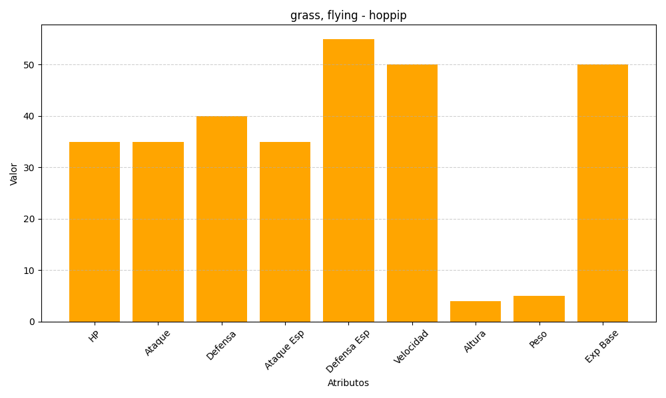
ID | Nombre | Tipo | HP | Ataque | Defensa | Ataque Especial | Defensa Especial | Velocidad | Altura | Peso | Experiencia Base
187 | hoppip | grass, flying | 35 | 35 | 40 | 35 | 55 | 50 | 4 | 5 | 50

